1_基础参数需求
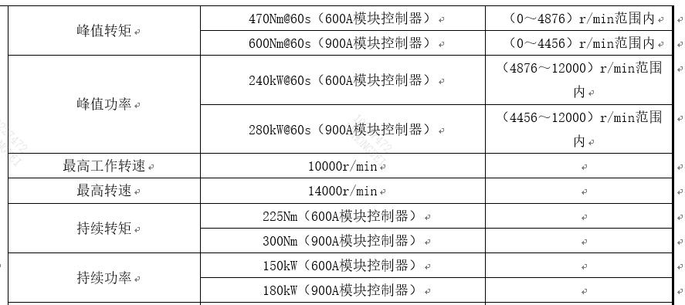
低温脉冲加热参数需求：电驱桥
已知车型号：3806，6x4，J6G驾驶室，匹配自主电驱桥，宁德400度电（2*2D06），七合一控制器。 作为第一版模型标定或可行性判断。请直接填写模型需要的实际参数、范围、附件名或“暂无”。

序号 | 优先级 | 需要提供/确认 | 最低填写要求 | 是否可以提供 | 填写/附件/备注
1 | P0 | 当前样车实际电驱桥和电机型号 | 填写电驱桥型号、电机型号、电机数量。 |  | 电驱桥型号：R11E260S2； 电机型号：CAM255PT52； 电机数量：每根桥1台电机，每辆车2根桥
2 | P0 | D轴电感 | 提供当前电机D轴电感；优先给常规电机参数表中的标称值，如有电流/温度相关数据再补充。 |  | 见附件：255电机LdLq标定表
3 | P0 | 定子绕组电阻 | 提供定子绕组电阻；说明是相电阻还是线电阻、冷态还是热态、测试温度。 |  | 线电阻：15.2mΩ-16.8mΩ，室温25℃
4 | P0 | 电机允许电流 | 提供电机允许相电流或峰值电流；说明有效值/峰值、持续时间、冷却条件、温度降额。 |  | 见图
5 | P0 | 零速电流控制允许性 | 确认电机零速/堵转时是否允许电流控制或高压使能；说明常规控制、热保护、机械安全限制。 |  | 允许，但需考虑高频的脉冲对驻车状态影响包括退磁、电热老化损伤，需评估对定转子的损伤

